상품제안서
25절 스프링다이어리 2604 | 상품코드: S43280

 |  |  |  |  |  |  | 02-713-8555 | www.synergygift.co.kr
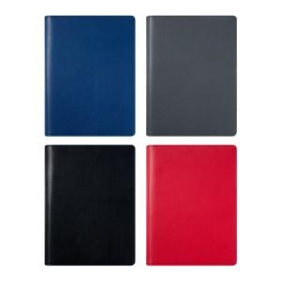 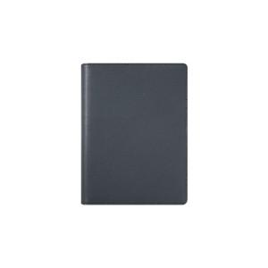 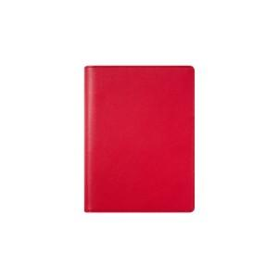

【상세/제작정보】

【인쇄/포장옵션】 | 불박, 금박, 은박 / 포장불가능

【공급단가】 | 수량 | 50~ | 100~ | 300~ | 1,000~ | 3,000~
*VAT별도 | 노트식 | 8,450원 | 7,380원 | 7,200원 | 6,840원 | 6,720원
 | 이틀식 | 8,450원 | 7,380원 | 7,200원 | 6,840원 | 6,720원
 | 하루식 | 9,490원 | 8,360원 | 8,160원 | 7,750원 | 7,610원

【상품 URL】 | https://www.synergygift.co.kr:443/src/goods_detail.php?gdno=43280

